电流采样
BLDC 电机是 PWM 驱动的，相电流是脉冲式的
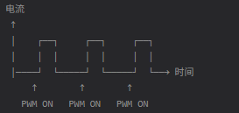

如果采样电阻在下桥臂和下桥臂源极和地之间
 | MOSFET刚开时，开关噪声大，采样不稳定
 | MOSFET关断后，采不到电流值 | PWM OFF 期间 | 采到 0 或续流电流，不真实
 |  | PWM 刚开通时 | 开关噪声大，数值跳动
 |  | PWM 稳定区 | 采到真实平均电流
 |  | 随机时刻 | 电流值忽大忽小，无法用于保护/控制
最佳采样时刻：PWM开通中后段
 | 此时能体现有效电流值，且较为稳定

AM32代码说明 | 没有使用到这种方式，是直接在主循环里采样，然后用滤波的方式去处理

如果用 | G071支持用timer事件去触发ADC采样
 | 其它MCU的方式待定

电流采样方式
参考链接 | 【SimpleFOC】电流采样基础知识 - FBshark - 博客园

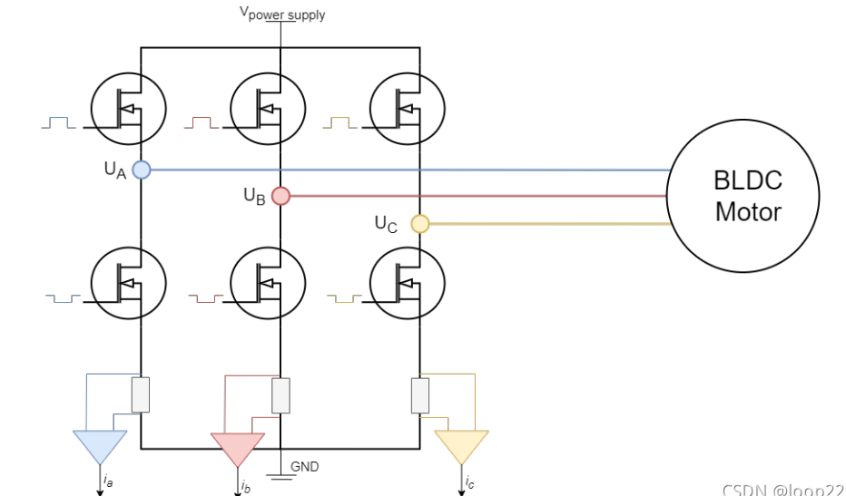
类型 | 说明 | 备注 | 图例
低侧采样 | 可能是最常见的电流检测技术
 | 不需要高性能的PWM抑制运放（如内置）
 | 也不需要支持高压的运放（如高侧）

 | 缺点： 必须在下桥臂MOS打开时检测电流 也就是：必须在电流流过采样电阻时去采样 需要避开开关噪声，在MOS开关切换之后的稳定区去采样
 | PWM频率通常为20k～50khz 这意味着低侧MOS的开关频率为每秒20k～50k次

 | 最好是用那种支持硬件触发采样的MCU
 | 将ADC设置成用timer触发，到达合适时机后进行采样

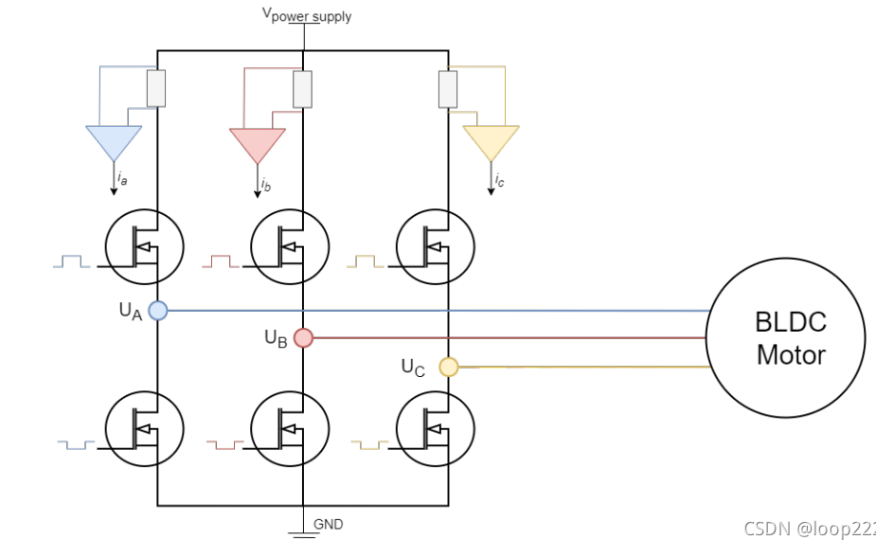
高侧采样 | 可能是最不常见的电流检测技术
 | 需要运放支持高压： 差分输入的两个电压是电源电压和高侧MOS的输入电压 这两个电压都几乎等于电源电压，电压越高，运放耐压要求越高

 | 因为共模电压高，所以需要高共模抑制比，降低共模泄露

 | 缺点： 和高侧采样一致，需要在下桥臂打开时采样

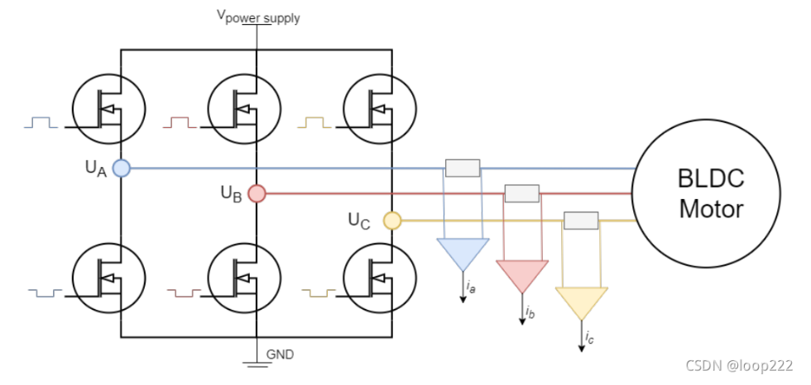
内置电流检测 | 是使用起来最简单但是最精准的技术
 | 采样电阻串联在电机相线上，检测的电流始终都是电机相电流
 | 因为电感中的电流不会突变 所以无论PWM占空比的状态如何 采样到的电流都是连续稳定的。

知识说明
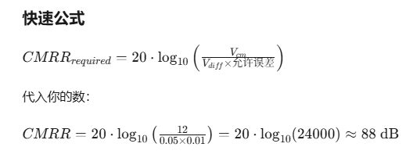
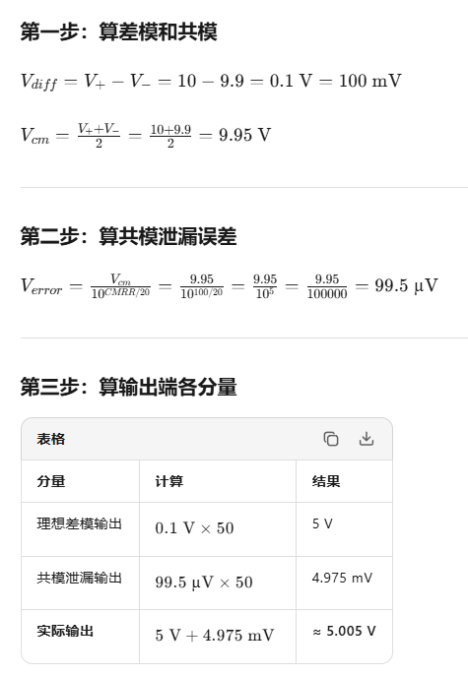

共模抑制比 | 以INA199A1DCKR为例，计算误差 共模抑制比（CMRR）是100db 同相输入端10V，反相输入端9.9V 固定增益50

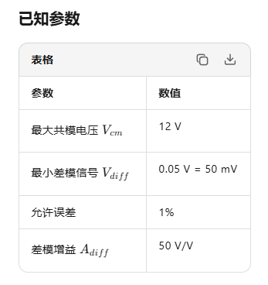
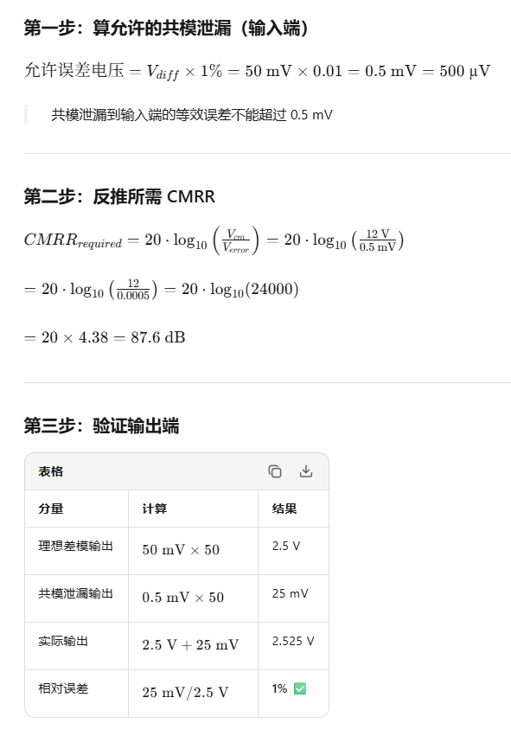
 | 假设只知道电压、需要的误差等参数 需要选型

